Sheet1
Zaštita na L2 Switch uređajima, koncept Port-Security-ja..

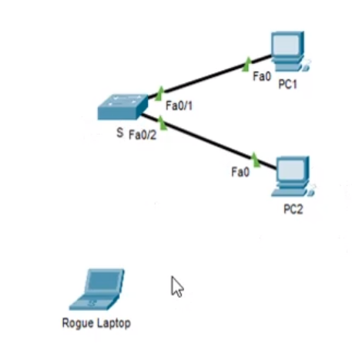
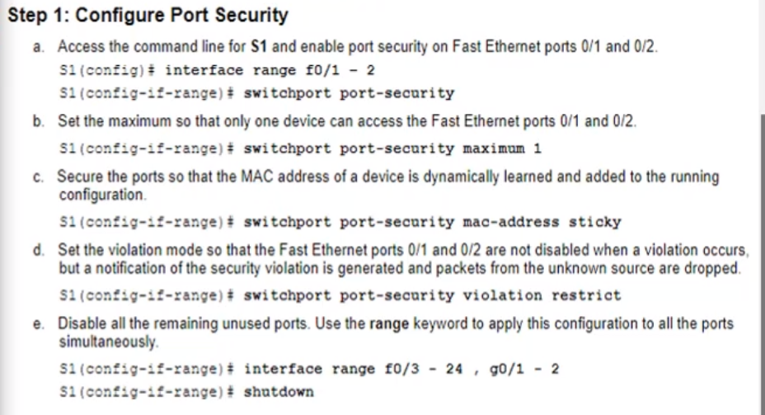

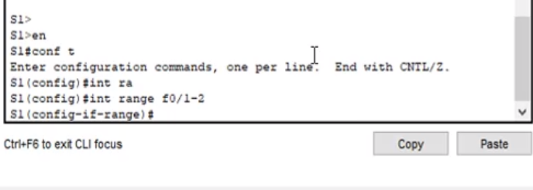
 | Obuhvatićemo 2-zauzeta porta postavljenog switch uređaja:

 | enable
 | config t

 | int range f0/1-2

 | pa odatle direktno prelazimo na VAŽNU komandu:

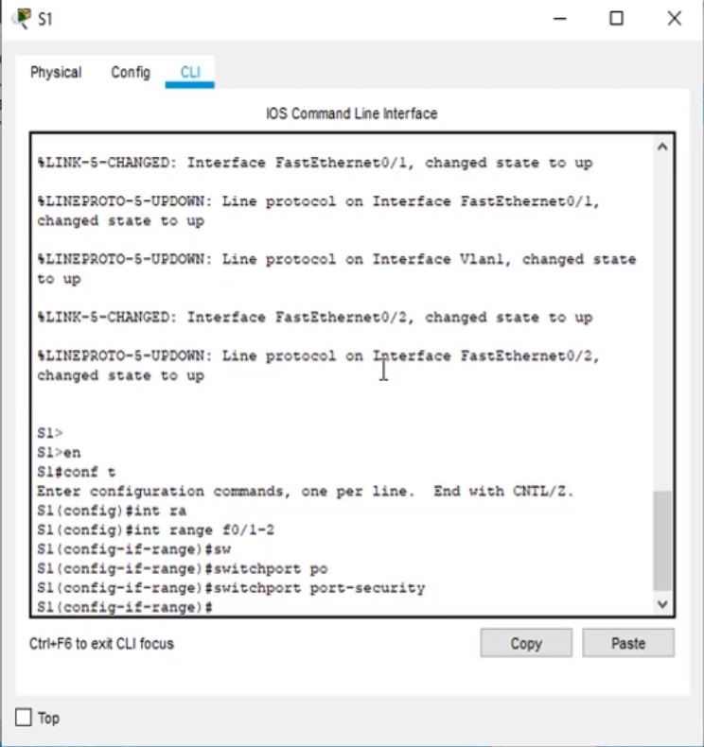

 |  | switchport port-security

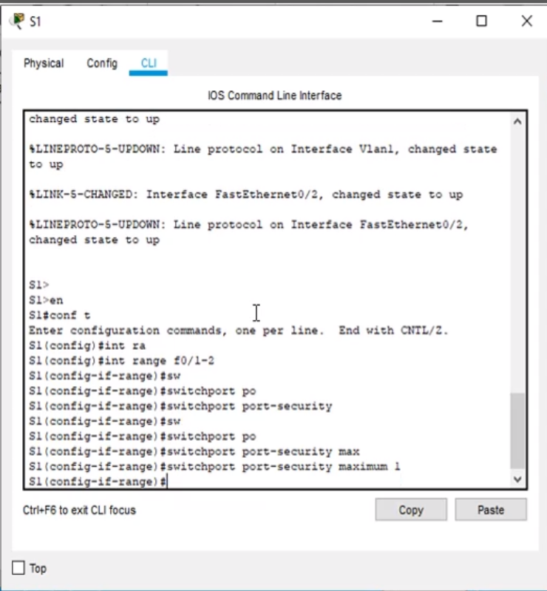

 |  | switchport port-security maximum 1

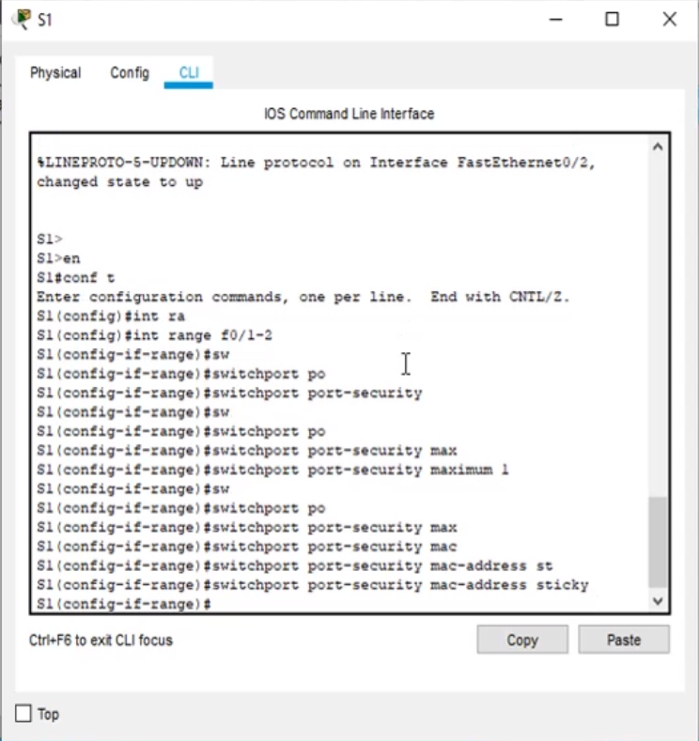

 |  | switchport port-security mac-address sticky

 | switchport port-security violation shutdown( nek se port ugasi ukoliko dođe do violation..)
 |  |  | restrict( saobraćaj biva odbijen..)

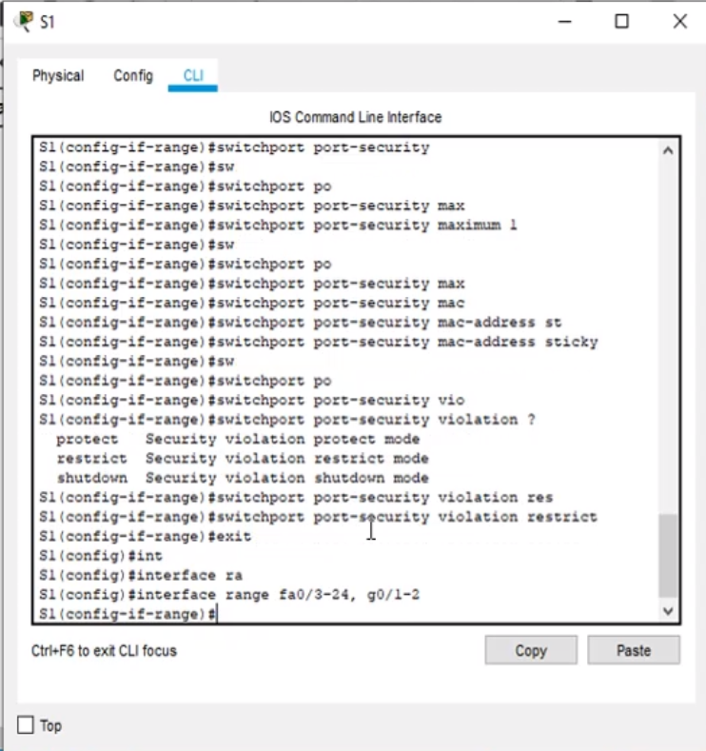

 |  | exit

 |  | interface range fa0/3-24, g0/1-2
 |  | shutdown

